Hoja1
CASOS DE USO

INFORMACIÓN GENERAL
Proyecto | Event Plus
Icono | Plus E
Nombre Materia | Computación Móvil
Nombre Equipo | Los que sobran
Nombre Caso de Uso | Opciones del sistema
Descripción | Visualización del perfil de usuario, configuración de las funcionalidades del aplicativo y cierre de sesión

EVENTOS
Actores | Usuario
 | Administrador

Precondiciones | El usuario debe crear el Perfil en el aplicativo

Flujo Normal | Datos de Entrada
 | Nombre Campo | Tipo de Dato | Longitud / Formato | Obligatoriedad | Validaciones / Restricciones
 | Perfil | Opcion |  | NO
 | Cambiar Clave | Opcion |  | NO
 | Cerrar Sesión | Opcion |  | NO

 |  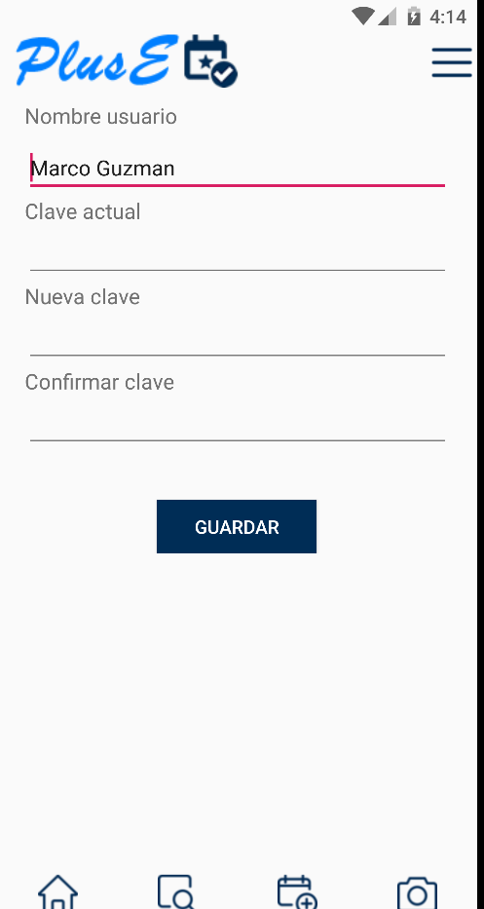 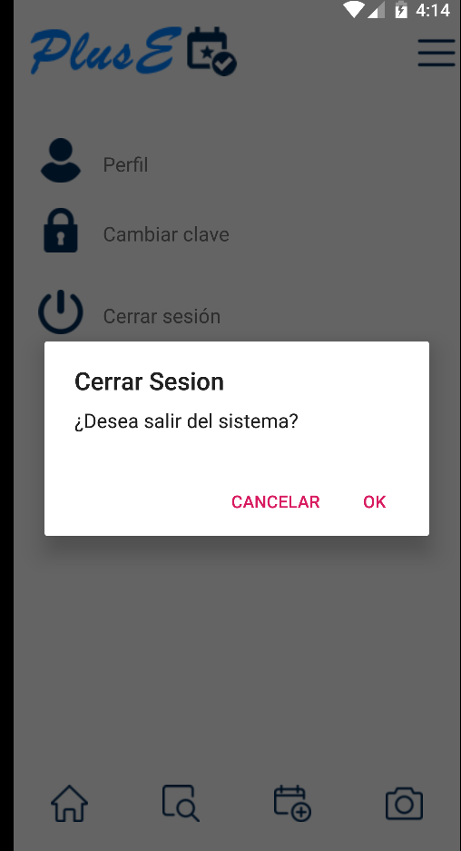 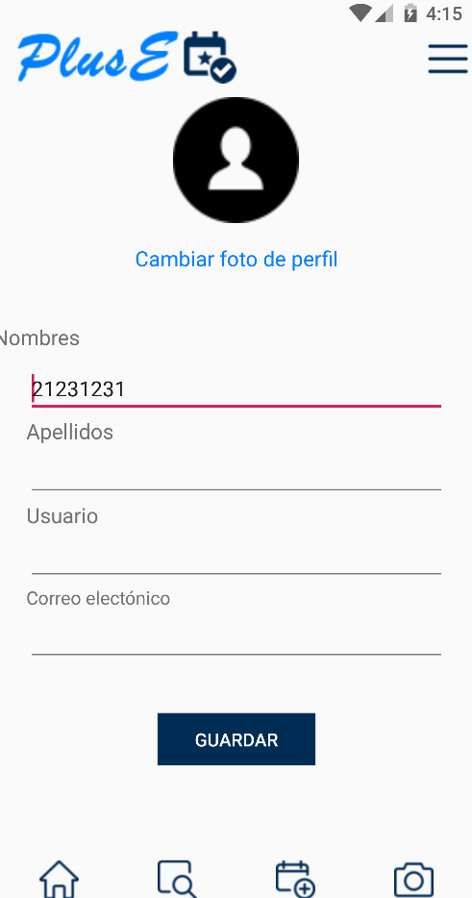

 | Datos de Salida
 | Visualización del perfil, configuración de las funcionalidades del aplicativo y cierre de sesión

 | Detalle del Flujo Normal
 | # Paso | Actor | Acción
 | 1.1 | Usuario | Consulta de la información creada en el perfil y configuración de las funcionalidades
 | 2.1 | Usuario | Al selecciona la opcion perfil el usuario lo remite al caso de uso 4
 | 3.1 | Usuario | Al selecciona la opcion cambio de contraseña lo remite al caso de uso 12
 | 4.1 | Usuario | Al selecciona la opcion cerrar sesio el sistema muestra una opcion de confirmacion si es ser OK se cierra la session y lo dirige al caso de uso 1

Excepciones | # Paso | Actor | Acción

Criterios de Aceptación

CONTROL DE CAMBIOS
Control de Aceptación | Aprobado Por | Cargo | Entidad | Fecha | Firmas
 | Carlos Parra | Docente | Universidad Javieriana | Marzo de 2020

Control de Cambios: Registro de Control (acumulativo) | Fecha | Quien solicita el cambio | Versión Actualizada Caso de Uso | Referencia de Cambio

